Avaliação Anual
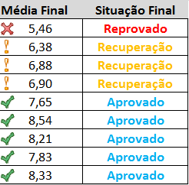
Escola Fundamental
Aluno | André Pinheiro
Disciplinas | 1o. Trimestre | 2o. Trimestre | 3o. Trimestre | Faltas | Média Final | Situação Final
Matemática | 6.1 | 5.8 | 4.5 | 42 | 5.46 | Reprovado
História | 5.4 | 6.8 | 7.0 | 14 | 6.38 | Recuperação
Língua Portuguesa |  |  |  | 11 | 6.88 | Recuperação
Geografia |  |  |  | 2 | 6.90 | Recuperação
Ciências |  |  |  | 2 | 7.65 | Aprovado
Educação Artística |  |  |  | 5 | 8.54 | Aprovado
Educação Física |  |  |  | 0 | 8.21 | Aprovado
Ensino Religioso |  |  |  | 4 | 7.83 | Aprovado
Informática |  |  |  | 0 | 8.33 | Aprovado
 |  |  | Total de Faltas | 80

